Задание 1 - Шаг 1
SELECT ФИО, Тел, Комментарий FROM Общий список

Общий список
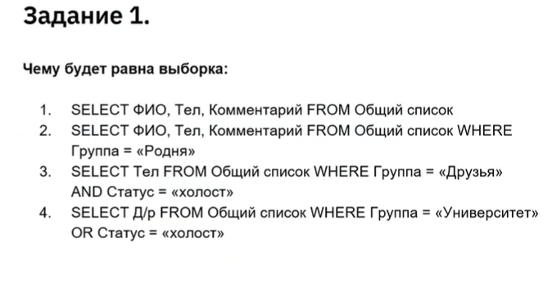
ФИО | Д/р | Статус | Тел | Комментарий | Адрес | Группа
Иванов И. И. | 32916 | женат | 126 | интернет | Можга | Работа
Иванов И. И. | 32916 | женат | 127 | старый | Можга | Работа
Иванов И. И. | 37152 | холост | 527 | личный | Санкт-Петербург | Школа
Петров П. П. | 30429 | женат | 234 | личный | Москва | Родня
Петров П. П. | 30430 | женат | 235 | рабочий | Москва | Родня
Васильев В. В. | 35936 | холост | 456 | личный | Белгород | Друзья
Сидоров С.С. | 39276 | холост | 643 | личный | Киров | Родня
Сидоров С.С. | 39276 | холост | 654 | старый | Киров | Родня
Александров А.А. | 31841 | женат | 412 | рабочий | Уфа | Друзья
Борисов Б.Б | 32736 | холост | 723 | рабочий | Москва | Работа
Михайлов М.М. | 35438 | женат | 876 | личный | Сочи | Университет
Михайлов М.М. | 35438 | женат | 875 | рабочий | Сочи | Университет
Кириллов К.К. | 35402 | холост | 933 | личный | Киров | Работа

Решение
ФИО | Тел | Комментарий
Иванов И. И. | 126 | интернет
Иванов И. И. | 127 | старый
Иванов И. И. | 527 | личный
Петров П. П. | 234 | личный
Петров П. П. | 235 | рабочий
Васильев В. В. | 456 | личный
Сидоров С.С. | 643 | личный
Сидоров С.С. | 654 | старый
Александров А.А. | 412 | рабочий
Борисов Б.Б | 723 | рабочий
Михайлов М.М. | 876 | личный
Михайлов М.М. | 875 | рабочий
Кириллов К.К. | 933 | личный

